表紙


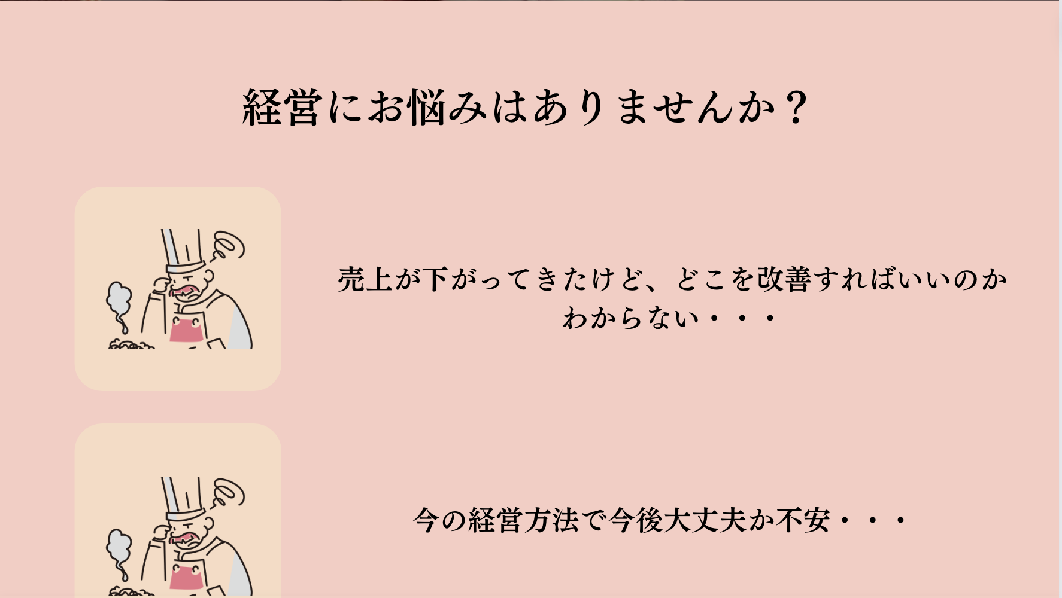

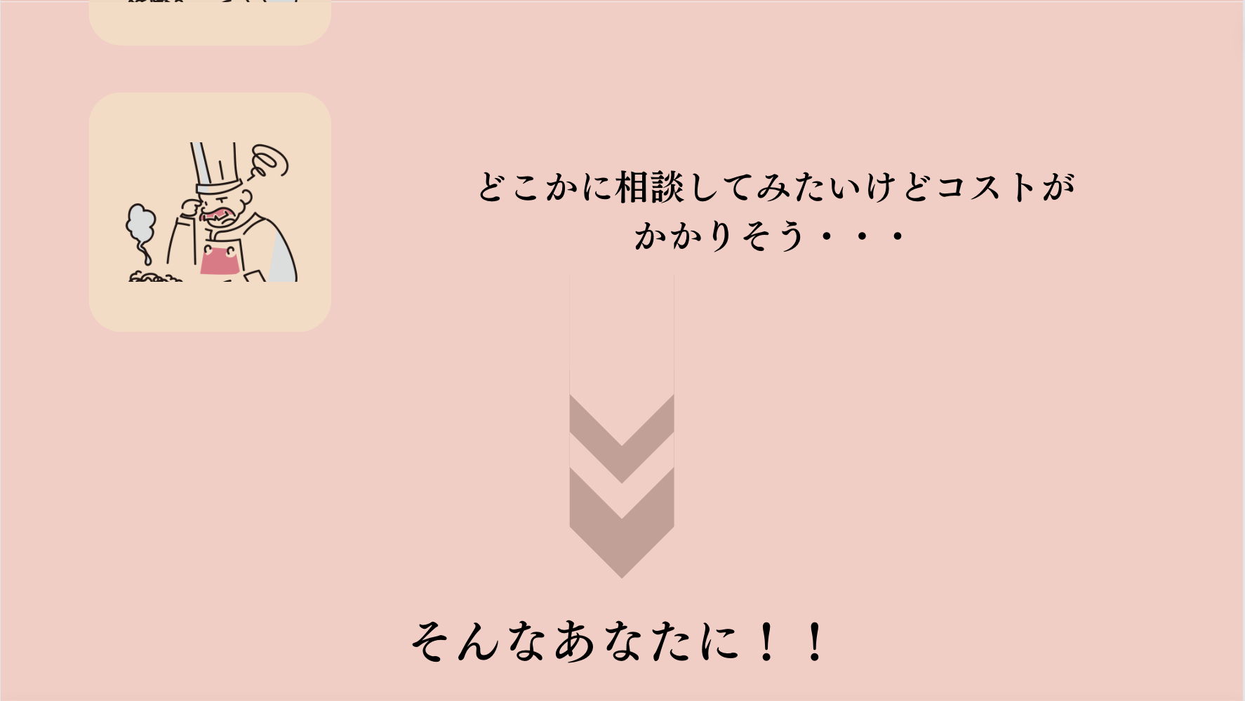



診断結果
Step１ | 各分野ごとの点数を出力

 | 成長性 | 経営管理 | 人材マネジメント | メニュー管理 | コスト管理
 | #N/A | #N/A | #N/A | #N/A | #DIV/0!

Step２ | あなたの能力のレーダーチャートを出力

Step３ | 総合点を出力
 | 各分野の合計点 | #N/A | /25点
 | バランス点 | #N/A | /5点
 | 総合点を出力 | #N/A | /30点

Step４ | A〜D評価
 | #N/A

Step５ | コメント評価

 | まずは能力のバランスから！！
 | #N/A

 | あなたの強い分野は・・・
 | #N/A | #N/A | #N/A | #N/A | #DIV/0!

 | #N/A | #N/A | #N/A | #N/A | #DIV/0!

 | あなたの弱い分野は・・・
 | #N/A | #N/A | #N/A | #N/A | #DIV/0!

 | #N/A | #N/A | #N/A | #N/A | #DIV/0!

 | 総合的に・・・ |  |  |  |  | 総合評価
 | #N/A |  |  |  |  | 全ての分野においてバランスよく、経営能力を発揮できています！今後の事業拡大に期待しています。
 |  |  |  |  |  | 一般的な経営能力を持ち、安定して経営ができています。さらなる高みを目指して頑張りましょう。
 |  |  |  |  |  | あなたの飲食店は大きな伸びしろがあります。改善点を洗いだし、できるところから取り組みましょう。
 |  |  |  |  |  | 大きな改善の余地があります。目の前の業務を丁寧に分析し、改善に繋げましょう。

（作成用）前提シート
Step１ | 各分野ごとの点数を出力

 | 成長性 | 経営管理 | 人材マネジメント | メニュー管理 | コスト管理
 | #N/A | #N/A | #N/A | #N/A | #DIV/0! | ←0〜5点で評価 |  | MAX | #N/A | ←MAX点を表示
 |  |  |  |  |  |  |  | MIN | #N/A | ←MIN点を表示
Step２ | あなたの能力のレーダーチャートを出力 |  |  |  |  |  |  | MAX-MIN | #N/A | ←点数の範囲を表示

成長性 | #N/A
経営管理 | #N/A
人材マネジメント | #N/A
メニュー管理 | #N/A
コスト管理 | 0
 |  |  |  |  | ←Step１で出力された点数をもとにグラフを作成

Step３ | 総合点を出力
 | 各分野の合計点 | #N/A | /25点
 | バランス点 | #N/A | /5点 | ←MAX点とMIN点の点差で評価、点差が０なら５点、１なら４点、２なら３点、３なら２点、４なら１点、５なら０点
 | 総合点を出力 | #N/A | /30点

Step４ | A〜D評価
 | #N/A |  | ←総合点が25点以上ならA評価、20~25点ならB評価、10~15点ならC評価、10点未満はD評価

Step５ | コメント評価

 | まずは能力のバランスから！！
 | #N/A |  |  |  |  |  |  |  | ←バランス点に対応するコメントを出力
 | 0〜1点 | あなたの経営スキルは偏りがなく、全体的に均衡が取れています。素晴らしい！
 | 2〜3点 | 大きな偏りのない経営スキルをお持ちです。更なる成長を目指して改善の余地を見つけ出しましょう！
 | 4〜5点 | 分野ごとにスキルのばらつきが大きいようです。優れたところを伸ばしながら、足りないところを改善していきましょう！

 | あなたの強い分野は・・・
 | #N/A | #N/A | #N/A | #N/A | #DIV/0! | ←点数がもっとも高かったカテゴリーを表示（同率の場合は複数表示）
 | #N/A | #N/A | #N/A | #N/A | #DIV/0! | ←点数がもっとも高かったカテゴリーに対応するコメントのみを表示

 | 数ある飲食店の中で競争力のある戦略を築けています。将来的な展開に期待が高まります。 | 常に的確な戦略を立て、リスクを見極め、組織を効率的に運営しています。優れた経営管理でビジネスを成功に導けるでしょう。 | 従業員の能力開発や働きやすい職場環境を重視するあなたの姿勢は、企業における持続的な成功に欠かせないものです。素晴らしいリーダーシップを発揮しています。 | メニュー管理が素晴らしいですね。顧客の満足度、注文の迅速な処理やサービスの向上にも繋がっています。 | コストの管理におけるあなたの手腕は素晴らしいです。的確な予測と効果的な削減策により、企業の収益性を高めています。

 | あなたの弱い分野は・・・
 | #N/A | #N/A | #N/A | #N/A | #DIV/0! | ←点数がもっとも低かったカテゴリーを表示（同率の場合は複数表示）
 | #N/A | #N/A | #N/A | #N/A | #DIV/0! | ←点数がもっとも低かったカテゴリーに対応するコメントのみを表示

 | 現状の飲食店の成長性には課題がありますが、新たな戦略やアプローチを検討することで、将来の発展が期待されます。 | 飲食店の経営管理に課題が見られますが、改善の余地があります。経営者や従業員が協力して、効果的な経営戦略の策定や実行に取り組むことが重要です。 | 人材マネジメントには改善の余地が見られます。従業員のスキルや能力を適切に評価し、職場環境の向上に取り組みましょう。 | メニュー管理に改善の余地が見られます。季節やトレンドに対して柔軟な対応を行い、市場のニーズを掴みましょう。また、メニューの原価管理によるオペレーション改善も目指しましょう。 | コスト管理に改善の余地が見られます。原価管理や人材配置、立地が最適化にむけて取り組みましょう。

 | 総合的に・・・
 | #N/A |  |  |  |  |  | ←総合評価に対応するコメントを表示
 | A | 全ての分野においてバランスよく、経営能力を発揮できています！今後の事業拡大に期待しています。
 | B | 一般的な経営能力を持ち、安定して経営ができています。さらなる高みを目指して頑張りましょう。
 | C | あなたの飲食店は大きな伸びしろがあります。改善点を洗いだし、できるところから取り組みましょう。
 | D | 大きな改善の余地があります。目の前の業務を丁寧に分析し、改善に繋げましょう。

